RUWA ruwinox - Standards
Formulaire de commande RUWA ruwinox Armature en acier inoxydable
Formes standard
 |  |  |  |  |  |  |  |  |  |  |  |  |  |  |  |  |  |  |  |  |  |  |  |  |  |  | FR 01-2023
N° liste*: (*obligatoire) |  |  |  |  |  | N° de plan: |  |  |  |  |  |  |  |  |  |  | Dessiné: |  |  |  |  |  | Date: |  |  | Verifié:

Date de livraison: |  |  |  |  |  | Bureau d'ingénieur*: |  |  |  |  |  |  |  |  |  |  | Chantier*: |  |  |  |  |  | Element*:

Interlocateur chantier*:

Téléphone chantier*: |  |  |  |  |  | Entreprise de construction*: |  |  |  |  |  |  |  |  |  |  | Adresse de livraison*: |  |  |  |  |  | Remarques:

N° objet RUWA:

ACIER RESISTANT A LA CORRISION FACONNE SELON CROQUIS
Pos. | Forme |  | Barre (1) |  |  |  | Dimension extérieur (2) [cm] |  |  |  |  |  |  |  |  |  |  | Longueur Forme [cm] | Poids [kg/pce] | Quantité [pce] | Longueur totale [m] | Poids total [kg] |  |  | Remarques
 |  |  | Ø [mm] | Qualité | Poids [kg/m]
 |  |  |  |  |  |  | a | amin | amax | b | bmin | bmax |  | c | cmin | cmax

Ordre de remplissage |  |  |  |  |  |  |  |  |  |  |  |  |  |  |  |  |  | total

PANIERS SUPPORT SUNO / SUNO-mini / KUFU / KUFU-mini / STÜBÜ
DK |  |  | Type |  |  |  | Quantité [Stk.] |  |  |  |  |  |  |  |  |  |  | Hauteur [cm] | Longueur totale [m] | Pieds [DK] | Accessoires |  |  |  | Besoins d'accessoires

Ordre de remplissage

 |  | Forme G |  |  |  | Forme C |  |  |  |  |  |  |  |  |  | Forme K |  |  |  | Forme B |  |  | Forme D |  |  |  | Forme U
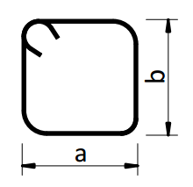
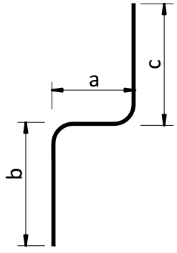
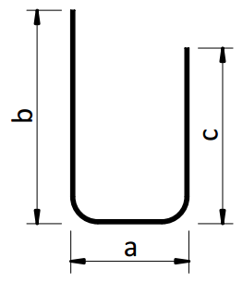

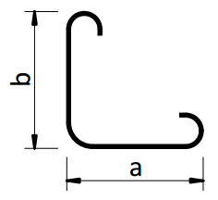
 |  | Forme J |  |  |  | Forme S |  |  |  |  |  |  |  |  |  | Forme L |  |  |  | Forme F

EN CAS DE QUESTIONS CONCERNANT LE FORMULAIRE DE COMMANDE OU SUR LES FORMES SPECIALES ADRESSEZ-VOUSA NOS INGENIEURS.

EXEMPLES
s1 | G |  | 16 | 1.4362 | 1.568 |  | 450 | 10 | 600 |  |  |  |  |  |  |  |  | 450 | 7.06 | 10 | 45.00 | 70.6 |  | 31.77
s2 | K |  | 10 | 1.4462 | 0.613 |  | 250 | 10 | 600 | 25 | 10 | 100 |  |  |  |  |  | 275 | 1.69 | 5 | 13.75 | 8.4 |  | 1.16
s3 | U |  | 12 | 1.4362 | 0.882 |  | 20 | 12 | 100 | 60 | 13 | 100 |  | 60 | 13 | 100 |  | 140 | 1.23 | 3 | 4.20 | 3.7 |  | 0.16

EXPLICATIONS
(1) Acier résistant à la corrosion selon spécifications du matériel séparées. La qualité 1.4462 est seulement disponible pour les diamètres 8 et 10 mm. (2) Sans spécifications particulières les aciers à béton sont façonnés selon la norme SIA 262. Les indications de longueurs sont données extérieures et en cm. - Formes et courbures selon norme SIA 262:2013, index 5.2.4. (Façonage et pliage) - Tolérances selon norme SIA 262:2013, annexe A.3 (Dimensions et position des armatures)

 |  |  |  |  |  |  |  |  |  |  |  |  | Web | www.ruwa-ag.ch |  |  |  |  |  |  |  |  |  |  | LÉGENDE
RUWA Drahtschweisswerk AG |  |  |  |  |  |  |  |  |  |  |  |  | Demande de prix | info@ruwa-ag.ch |  |  |  |  |  |  |  |  |  |  | Champs obligatoires
Burghof 100 |  |  |  | Tel. +41 34 432 35 35 |  |  |  |  |  |  |  |  | Commandes | verkauf@ruwa-ag.ch |  |  |  |  |  |  |  |  |  |  | Choix libre
CH-3454 Sumiswald |  |  |  | Fax +41 34 432 35 55 |  |  |  |  |  |  |  |  | Conseils techniques | technik@ruwa-ag.ch |  |  |  |  |  |  |  |  |  |  | Pas le libre choix

